Ark1
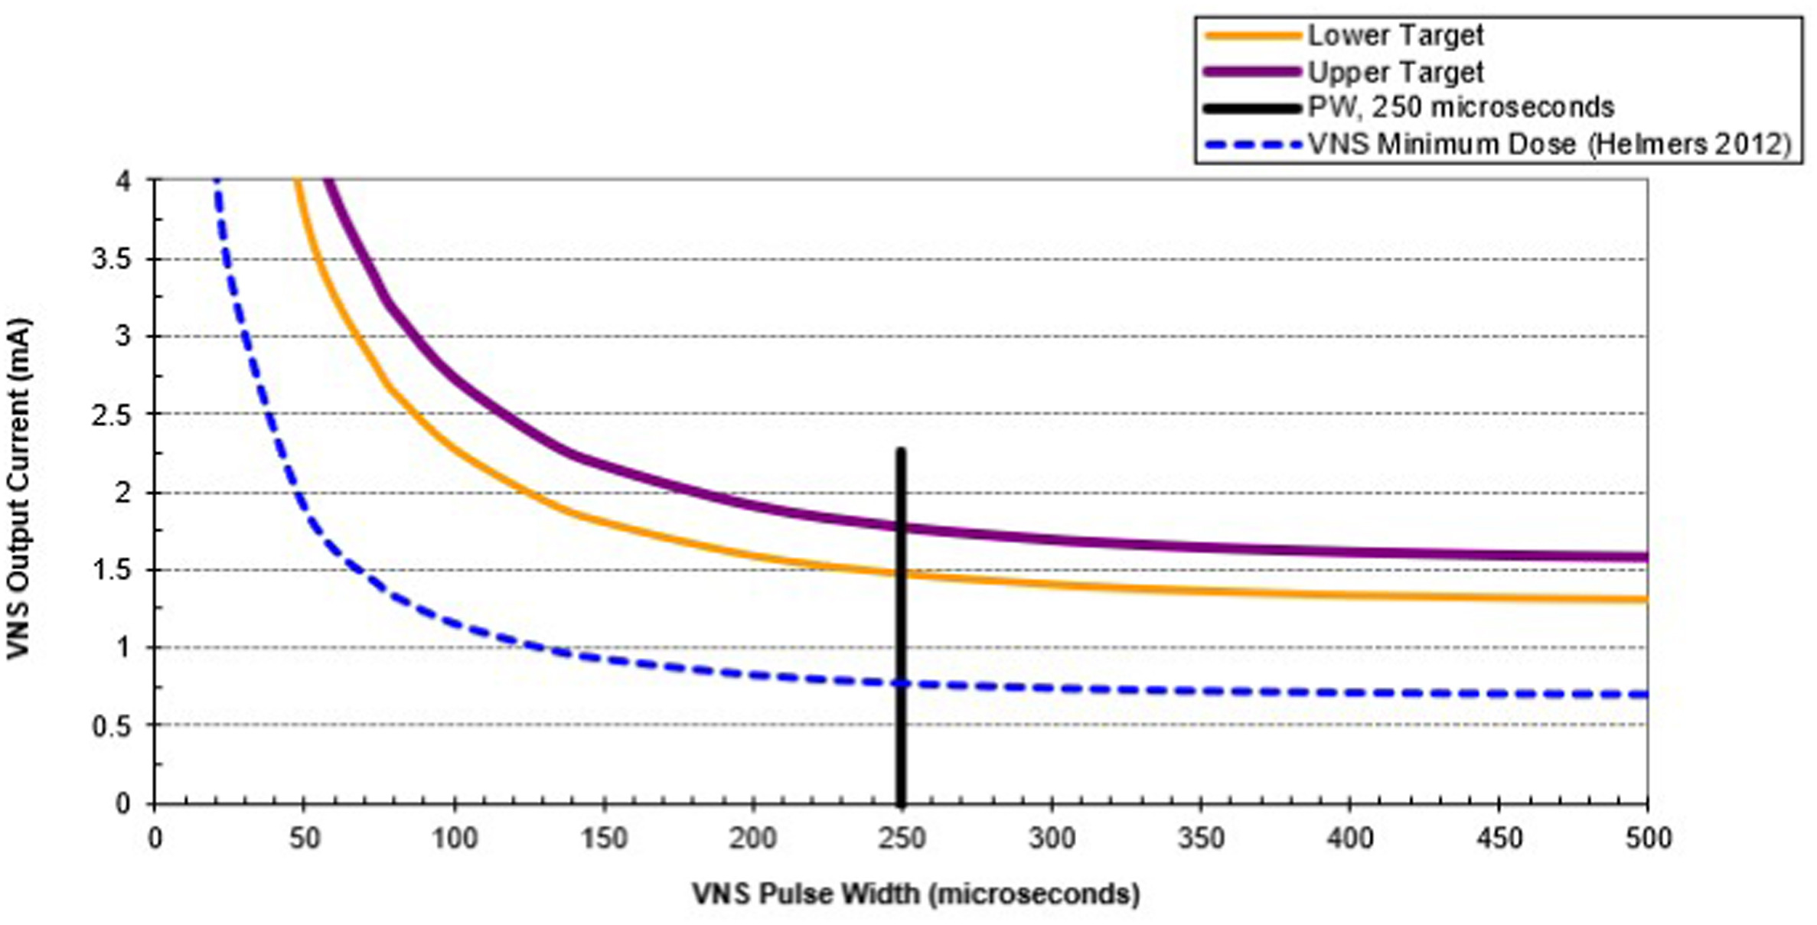
Ændring # | Ændring # | Dato for ændring | Strøm, stimulator (mA) | On tid(sek), stimulator | Off tid (min), stimulator | Puls, stimulator (µsek) | Frekvens, Stimulation og magnet (Hz) | Modstand, nerve (Ohm) | Strøm, magnet (mA) | On tid(sek) - magnet | Hjerte-arytmi - målt | Puls, magnet (µsek) | Duty cycle (%) | Strøm-forskel, stim./magnet (%) | Strøm-forskel, stim./magnet (mA)
 | 0 | 2012-12-20 | 0.25 | 30 | 5 | 250 | 20 | 3353 |  | 0 |  |  | 10
1 | 1 | 2013-01-16 | 0.50 | 30 | 5 | 250 | 20 |  | 0.75 | 60 |  | 250 | 10 | 50 | 0.25
2 | 2 | 2013-01-30 | 0.75 | 30 | 5 | 250 | 20 | 3593 | 1.00 | 60 |  | 250 | 10 | 33 | 0.25
3 | 3 | 2013-02-13 | 1.00 | 30 | 5 | 250 | 20 |  | 1.25 | 60 |  | 250 | 10 | 25 | 0.25
4 | 4 | 2013-02-27 | 1.25 | 30 | 5 | 250 | 20 | 3420 | 1.50 | 60 |  | 250 | 10 | 20 | 0.25
5 | 5 | 2013-03-13 | 1.50 | 30 | 5 | 250 | 20 |  | 1.75 | 60 |  | 250 | 10 | 17 | 0.25
6 | 6 | 2013-04-16 | 1.25 | 30 | 5 | 250 | 20 |  | 1.50 | 60 |  | 250 | 10 | 20 | 0.25
7 | 7 | 2013-04-29 | 1.00 | 30 | 5 | 250 | 20 |  | 1.25 | 60 |  | 250 | 10 | 25 | 0.25
8 | 8 | 2013-05-28 | 1.00 | 30 | 3 | 250 | 20 |  | 1.25 | 60 |  | 250 | 16 | 25 | 0.25
9 | 9 | 2013-06-27 | 1.25 | 30 | 3 | 130 | 20 |  | 1.50 | 60 |  | 250 | 16 | 20 | 0.25
10 | 10 | 2013-07-04 | 1.00 | 30 | 3 | 250 | 20 |  | 1.50 | 60 |  | 250 | 16 | 50 | 0.50
11 | 11 | 2013-07-25 | 1.00 | 30 | 1.8 | 250 | 20 |  | 1.50 | 60 |  | 250 | 25 | 50 | 0.50
12 | 12 | 2013-08-06 | 1.00 | 30 | 1.8 | 250 | 20 |  | 1.50 | 60 |  | 500 | 25 | 50 | 0.50
13 | 13 | 2013-11-12 | 0.50 | 30 | 5 | 250 | 20 | 3393 | 0.75 | 60 |  | 250 | 10 | 50 | 0.25
14 | 14 | 2014-05-23 | 0.75 | 30 | 5 | 250 | 20 |  | 1.25 | 60 |  | 250 | 10 | 67 | 0.50
15 | 15 | 2014-06-06 | 0.50 | 30 | 5 | 250 | 20 |  | 1.00 | 60 |  | 250 | 10 | 100 | 0.50
16 | 16 | 2014-06-27 | 0.25 | 30 | 5 | 250 | 20 |  | 0.75 | 60 |  | 250 | 10 | 200 | 0.50
17 | 17 | 2014-07-04 | 0.50 | 30 | 5 | 250 | 20 |  | 1.00 | 60 |  | 250 | 10 | 100 | 0.50
18 | 18 | 2014-08-19 | 0.50 | 30 | 3 | 250 | 20 |  | 1.00 | 60 |  | 250 | 16 | 100 | 0.50
19 | 19 | 2014-08-29 | 0.50 | 30 | 5 | 250 | 20 |  | 1.00 | 60 |  | 250 | 10 | 100 | 0.50
20 | 20 | 2015-05-15 | 0.50 | 30 | 5 | 130 | 20 |  | 1.00 | 60 |  | 130 | 10 | 100 | 0.50
21 | 21 | 2015-08-21 | 0.50 | 30 | 5 | 130 | 20 |  | 1.00 | 60 |  | 250 | 10 | 100 | 0.50
22 | 22 | 2016-02-10 | 0.75 | 30 | 5 | 130 | 20 | 3900 | 1.25 | 60 |  | 250 | 10 | 67 | 0.50
23 | 23 | 2016-09-23 | 1.00 | 30 | 5 | 130 | 20 |  | 1.50 | 60 |  | 250 | 10 | 50 | 0.50
24 | 24 | 2017-09-08 | 1.00 | 30 | 3 | 130 | 20 |  | 1.50 | 60 |  | 250 | 16 | 50 | 0.50
25 | 25 | 2017-12-27 | 1.00 | 30 | 5 | 130 | 20 |  | 1.50 | 60 |  | 250 | 10 | 50 | 0.50
26 | 26 | 2018-01-02 | 0.75 | 30 | 5 | 130 | 20 | 3886 | 1.25 | 60 |  | 250 | 10 | 67 | 0.50
27 | 27 | 2018-02-02 | 1.00 | 30 | 5 | 130 | 20 |  | 1.25 | 60 |  | 250 | 10 | 25 | 0.25
28 | 28 | 2018-04-13 | 1.25 | 30 | 5 | 130 | 20 | 3940 | 1.50 | 60 |  | 250 | 10 | 20 | 0.25
29 | 29 | 2018-05-28 | 1.50 | 30 | 5 | 130 | 20 | 3726 | 1.75 | 60 |  | 250 | 10 | 17 | 0.25
30 | 30 | 2018-07-10 | 1.75 | 30 | 5 | 130 | 20 | 3380 | 2.00 | 60 |  | 250 | 10 | 14 | 0.25
31 | 31 | 2018-07-30 | 1.50 | 30 | 5 | 130 | 20 | 3420 | 1.75 | 60 |  | 250 | 10 | 17 | 0.25
32 | 32 | 2018-09-03 | 1.25 | 30 | 5 | 130 | 20 | 3260 | 1.50 | 60 |  | 250 | 10 | 20 | 0.25
33 | 33 | 2019-02-14 | 1.25 | 30 | 5 | 250 | 20 | 3500 | 1.50 | 60 |  | 250 | 10 | 20 | 0.25
34 | 34 | 2019-10-18 | 1.25 | 60 | 5 | 250 | 20 | 3246 | 1.50 | 60 |  | 500 | 18 | 20 | 0.25
35 | 35 | 2020-07-02 | 1.25 | 60 | 3 | 250 | 20 | 3073 | 1.50 | 60 |  | 500 | 27 | 20 | 0.25
36 | 36 | 2020-07-03 | 1.00 | 60 | 5 | 250 | 20 | 3073 | 1.50 | 60 |  | 500 | 18 | 50 | 0.50
 | 37 | 2020-07-10 | 1.25 | 60 | 5 | 250 | 20 | 3073 | 1.50 | 60 |  | 500 | 18 | 20 | 0.25
 | 38 | 2020-11-24 | 1.25 | 60 | 5 | 250 | 20 | 3006 | 1.50 | 60 | Ja. d. 03.06.2021 | 500 | 18 | 20 | 0.25
 | 39 | 2021-06-16 | 0.5 | 60 | 5 | 250 | 20 | TBD | 0.75 | 60 | Ja. Får R-tester i en uge | 500 | 18 | 50 | 0.25
 | 40 | 2021-07-09 | 0.5 | 30 | 5 | 250 | 20 | 3540 | 0.75 | 30 | NOH vil ikke R-teste mere | 500 | 10 | 50 | 0.25
 | 41 | 2022-02-07 | 0.25 | 30 | 5 | 250 | 20 | 3753 | 0.75 | 30 | Nej. Ingen målt på Loop-recorder i 7 md. | 500 | 10 | 200 | 0.50
 | 42 | 2022-03-10 | 0 | 0 | 0 | 0 | 0 | 0 | 0.00 | 0 | VNS slukkes under pres fra Anne Sabers | 0 | 0 | 0 | 0.00
 | 43 | 19-08.2022 | 0.25 | 30 | 5 | 250 | 20 | 4020 | 0.50 | 30 |  | 250 | 10 | 100 | 0.25
 | 44 | 2022-11-07 | 0.5 | 30 | 5 | 250 | 20 | 3873 | 0.75 | 30 |  | 250 | 10 | 50 | 0.25
 | 45 | 2023-03-28 | 0.75 | 30 | 5 | 250 | 20 | 3713 | 1.00 | 30 |  | 250 | 10 | 33 | 0.25
 | 46 | 2023-04-11 | 1 | 30 | 5 | 250 | 20 | 3540 | 1.25 | 30 |  | 250 | 10 | 25 | 0.25
 | 47 | 2023-04-28 | 1.25 | 30 | 5 | 250 | 20 | 3353 | 1.50 | 30 |  | 250 | 10 | 20 | 0.25
 | 48 | 2023-12-22 | 1.5 | 30 | 5 | 250 | 20 | 3166 | 1.75 | 30 |  | 250 | 10 | 17 | 0.25

